Sheet1
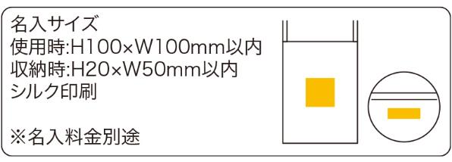
提 案 書

ビビッドエコボール |  | 参考上代 | ¥500 | 販売価格
 |  | （税別） |  | （税別）
【JAN】 | 4562121882690
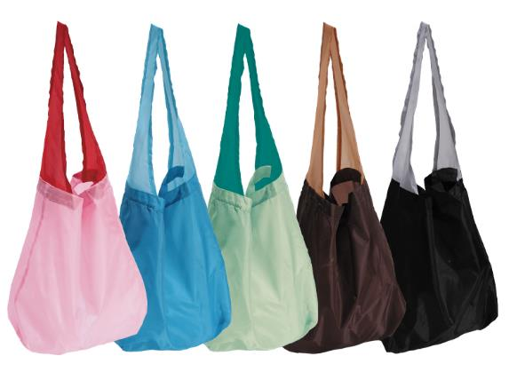 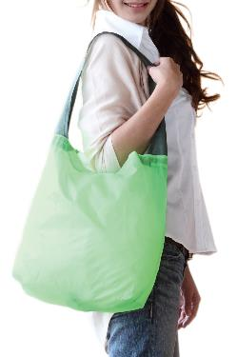 |  |  | 【商品番号】 5660 【本体サイズ】 使用時：290×120×355㎜・収納時：Φ90×50㎜・31ｇ 【パッケージサイズ】 100×125×50㎜・33ｇ 【個装形態】 ポリ袋入 【色・柄】 グリーン・ブルー・ブラック・ピンク・ブラウン(色指定不可) 【材質】 ポリエステル・スパンデックス 【入数】 120 【商品説明】 くるくるっとコンパクトに収納できるエコバッグです 【備考】 SDGsNO.12.14 【生産国】 中国

